EVD_ASM02-01
Test Case ID
Test Case Summary | TC-ASM02-01 Lakukan maintenance untuk asset : - Asset yang ada pada monitoring maintenance - Service Type Routine - Maintenance by Internal

Step # | Test Evidence |  |  |  |  | Re-Test Evidence (if found Bug/Issue)
1
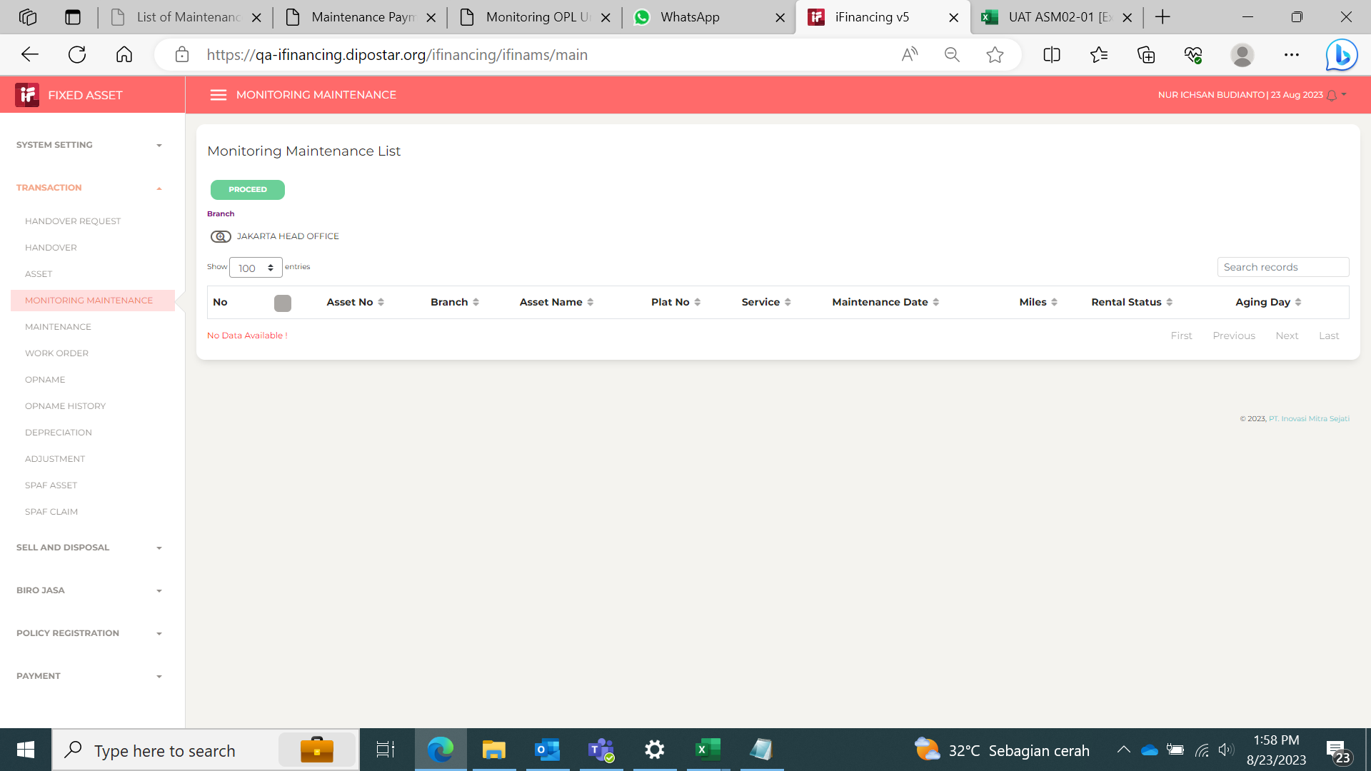
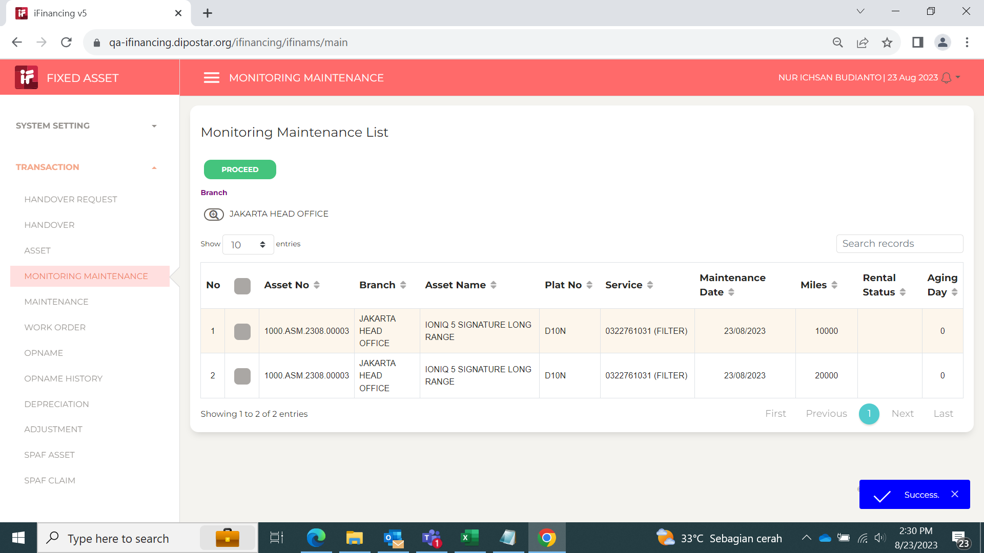
 |  |  |  | Masih blm muncul data di menu monitoring.

2
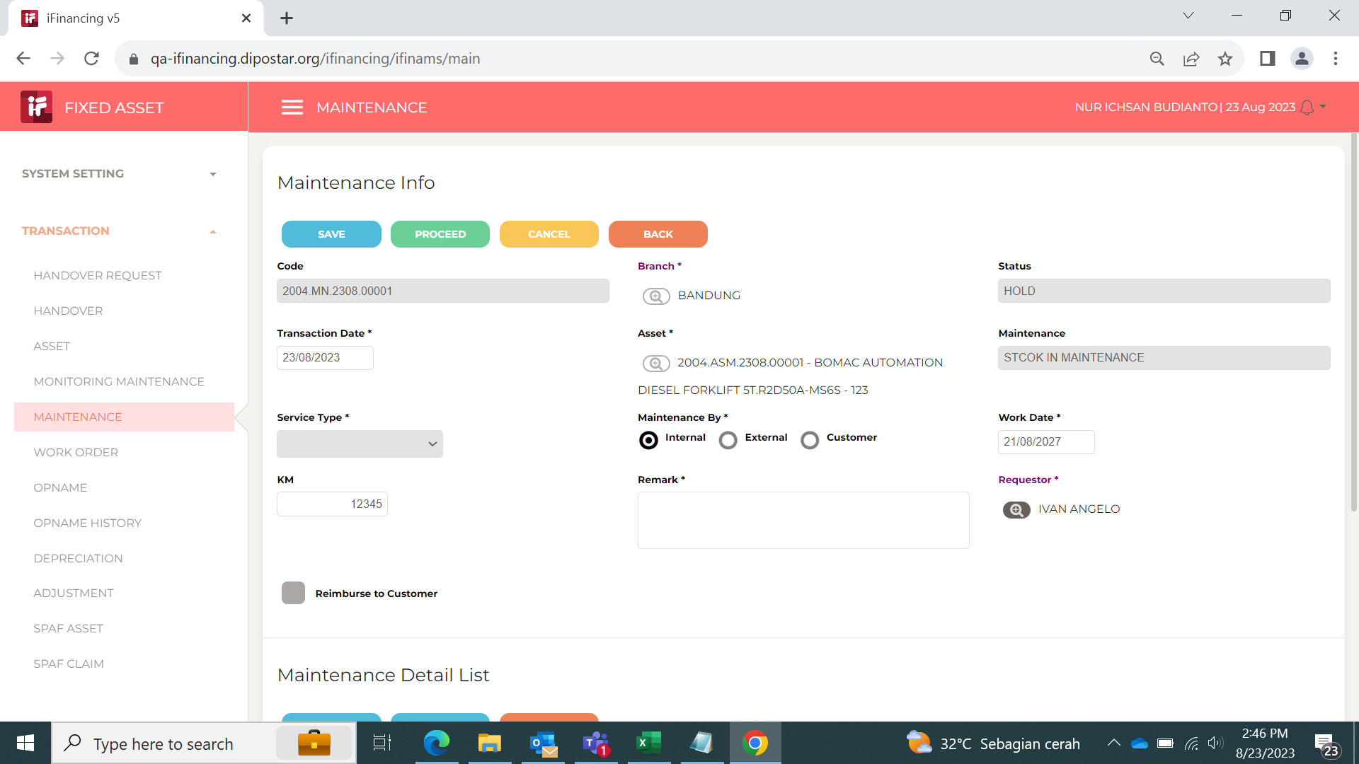

3

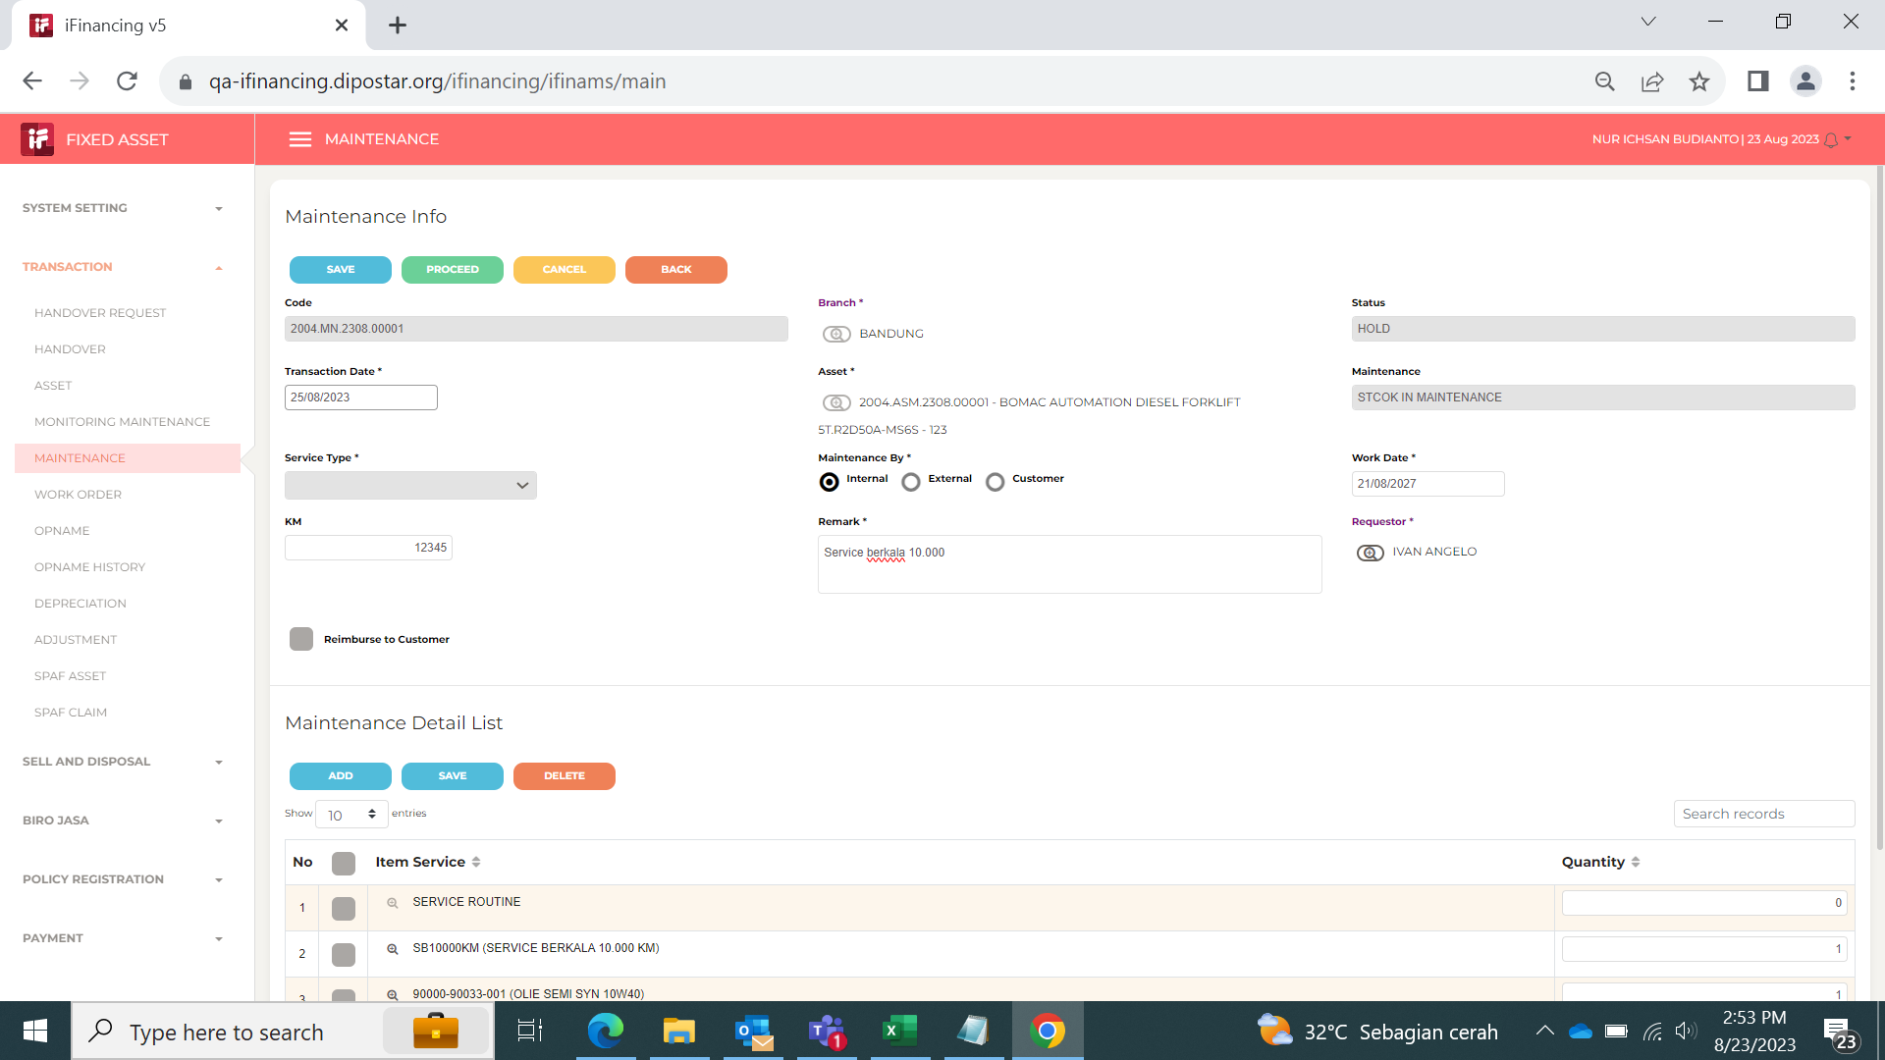

4

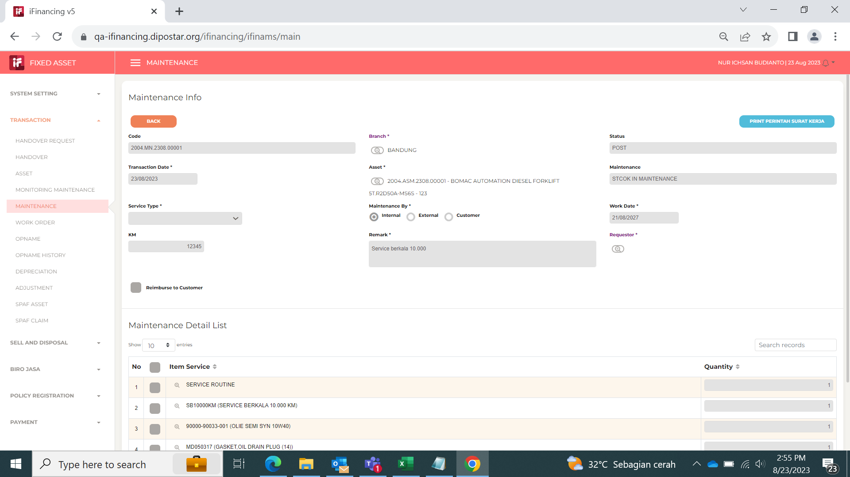

5

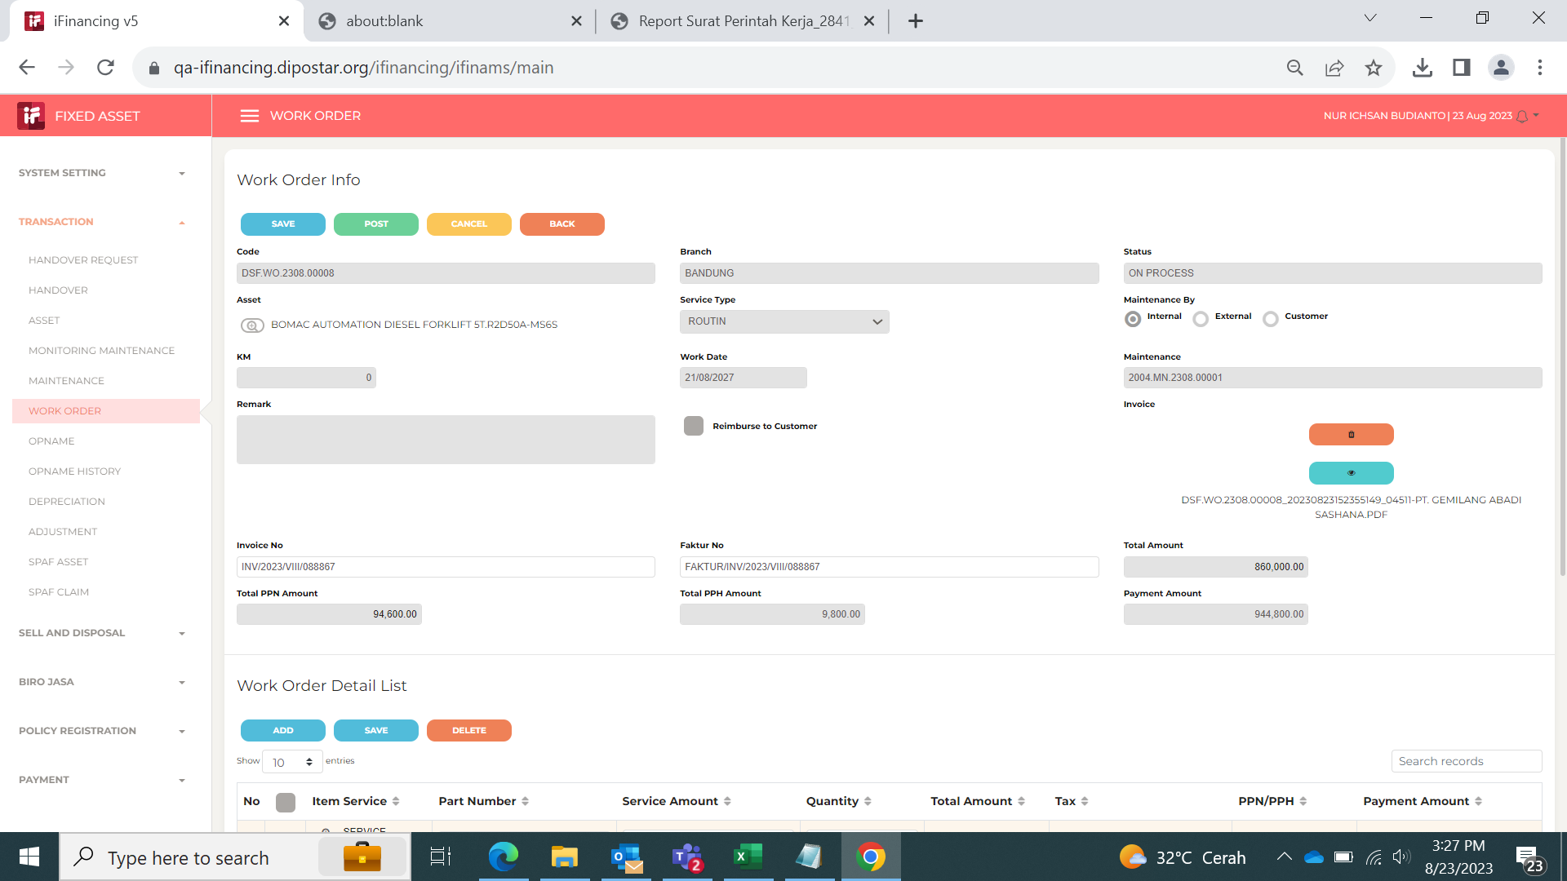
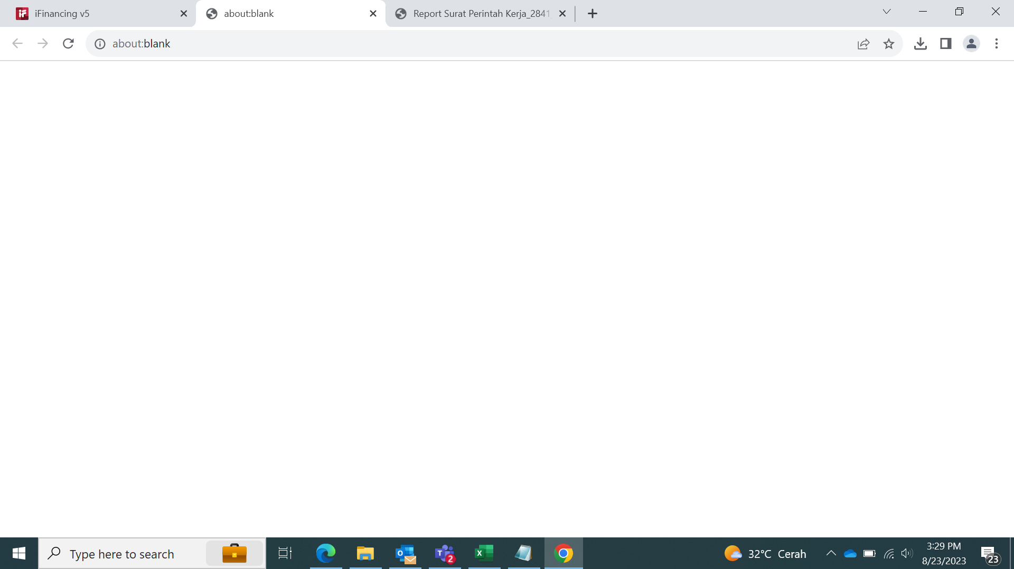

 |  |  | Issue: Preview file upload Blank

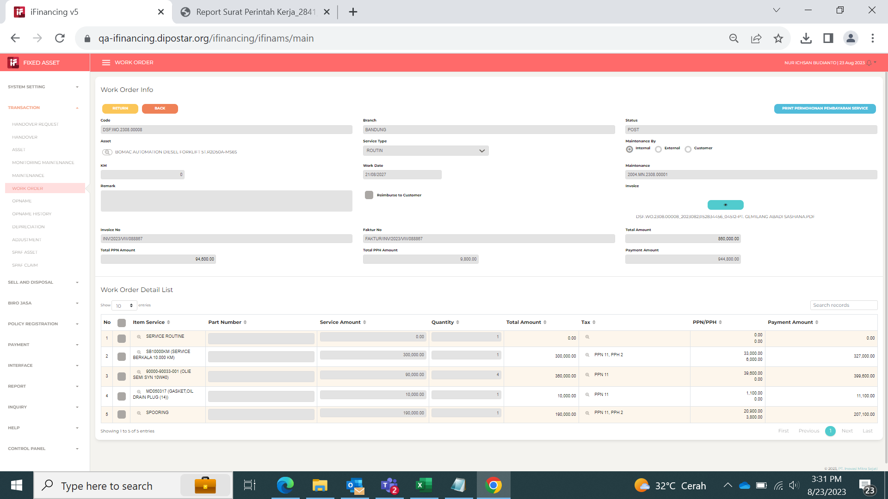
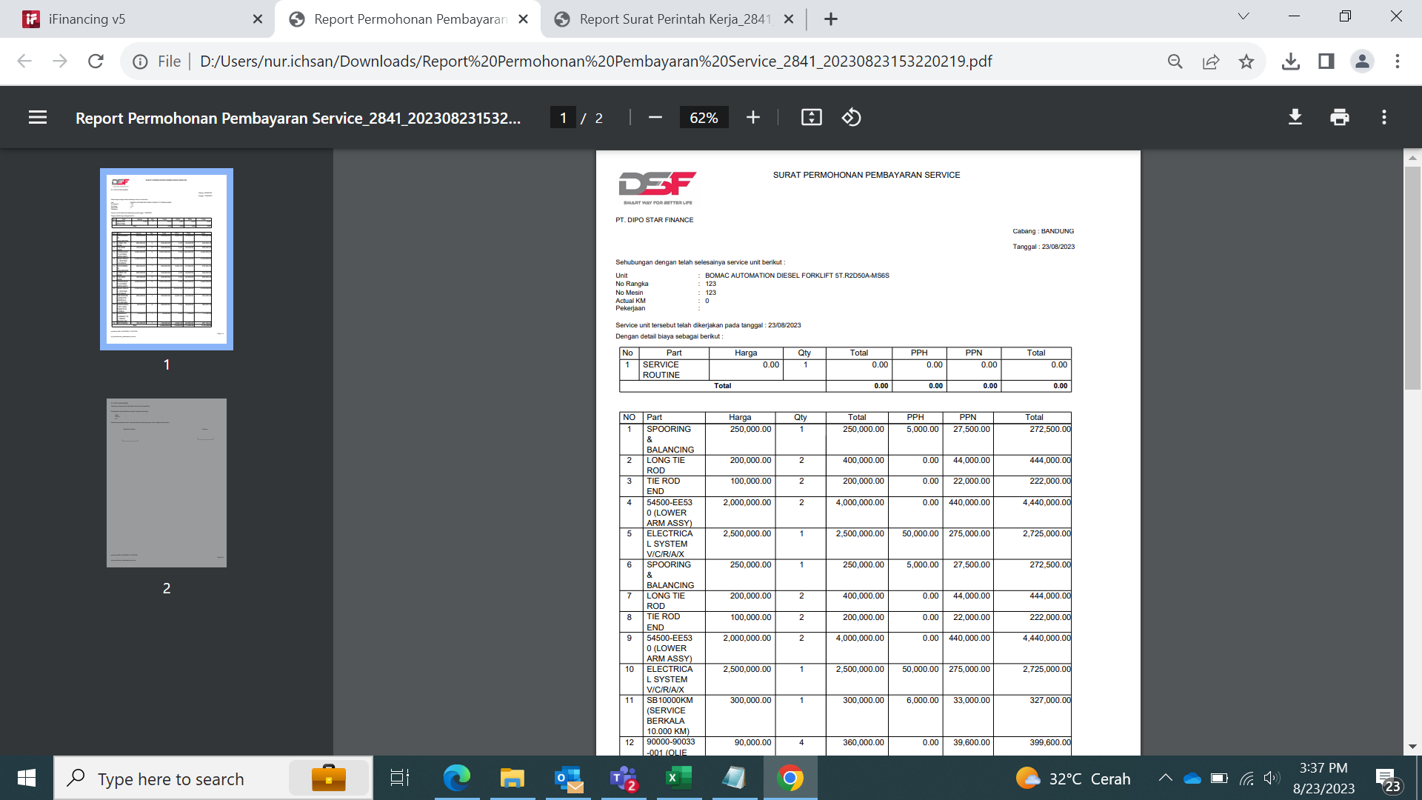

 |  |  | Isue: hasil print item dan part tidak sesuai yang di iinput

6

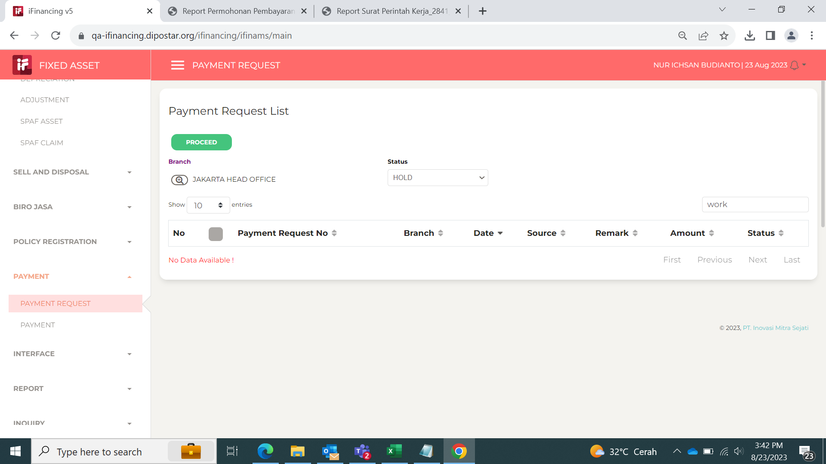
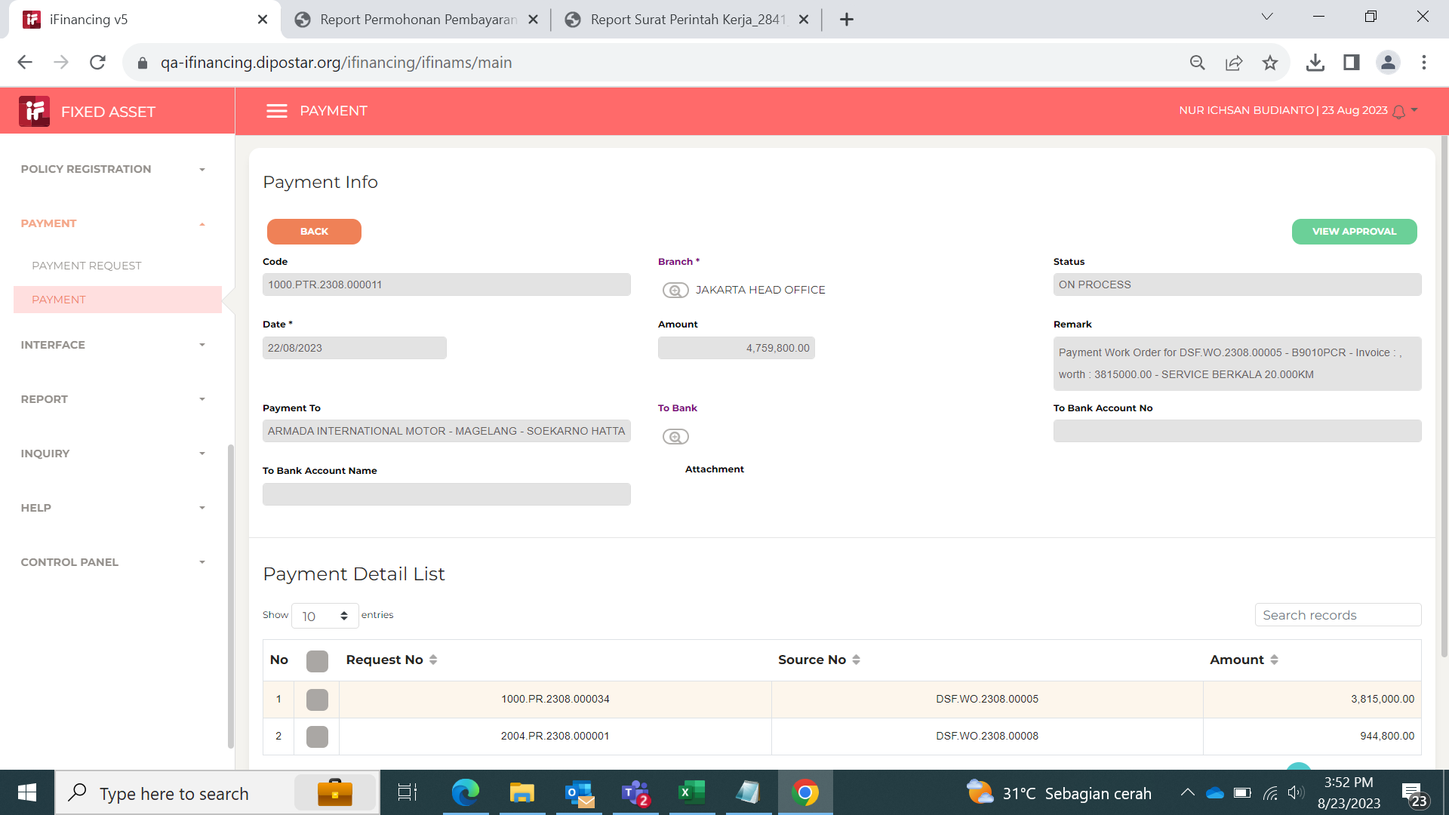

7

 |  | Request No. : 1000.AMSIAR.2308.000009
 |  | No. WO : DSF.WO.2308.00001

 |  |  |  |  | Approval Task
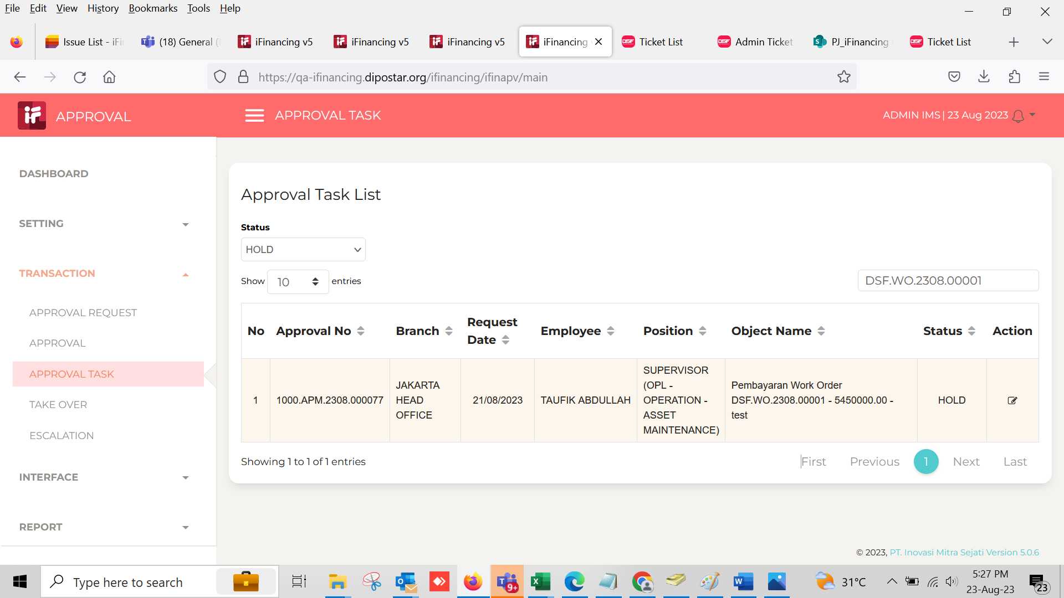
 |  |  | Approval Request

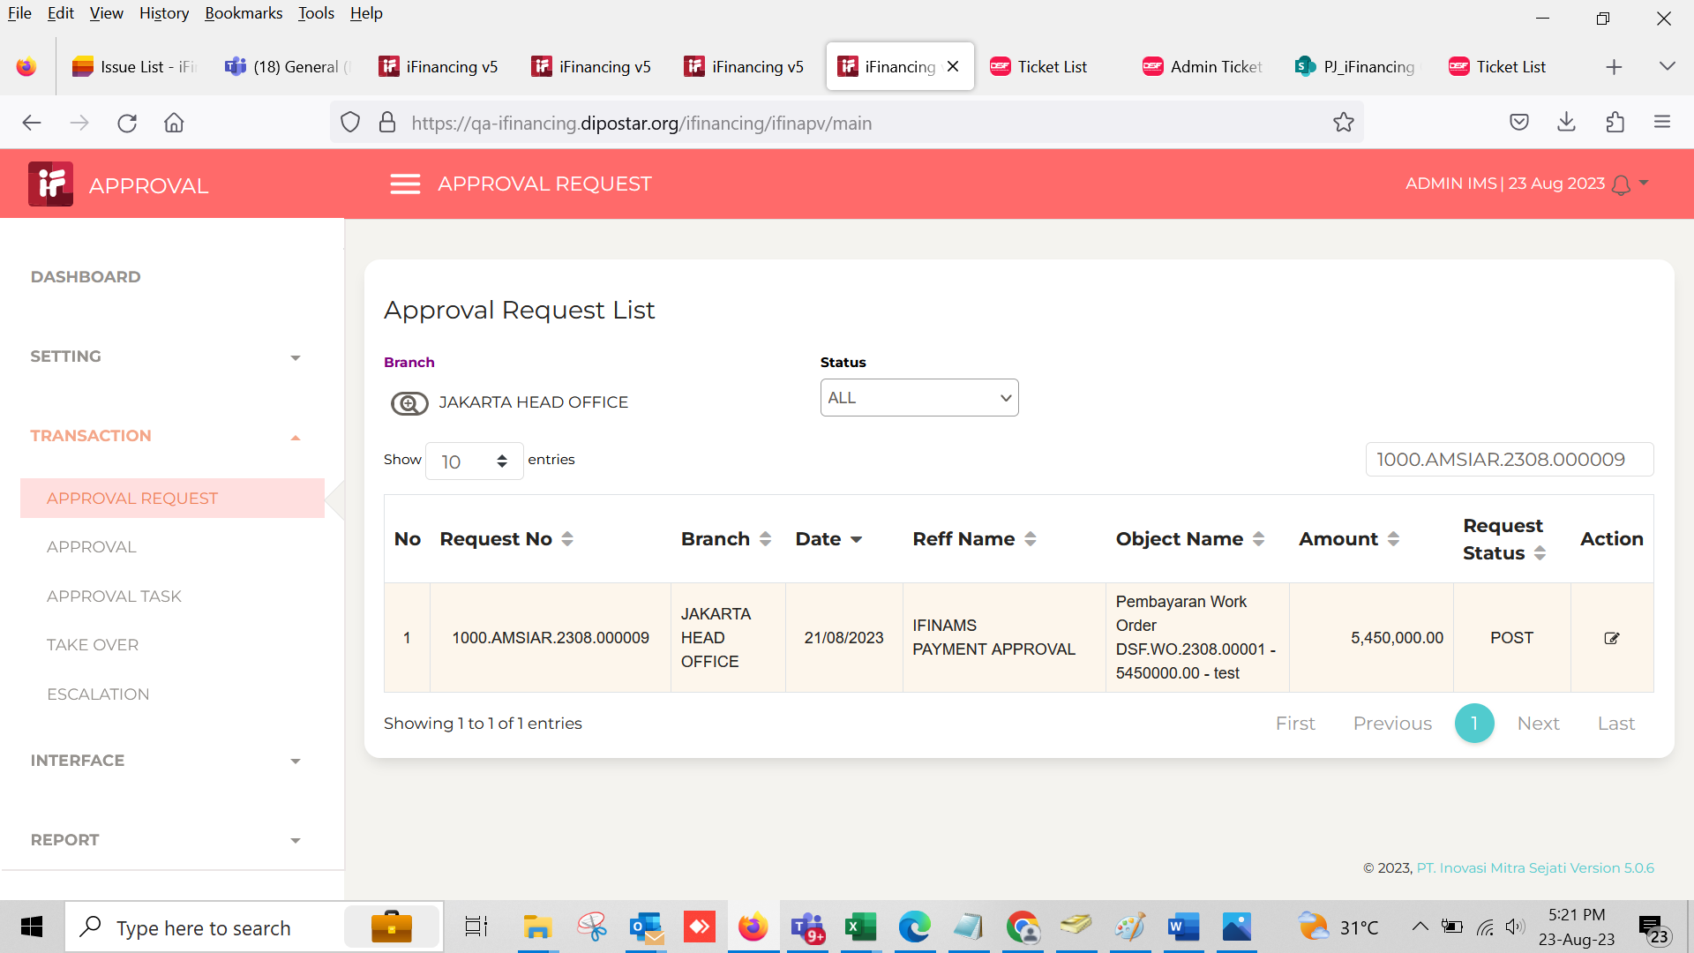

8

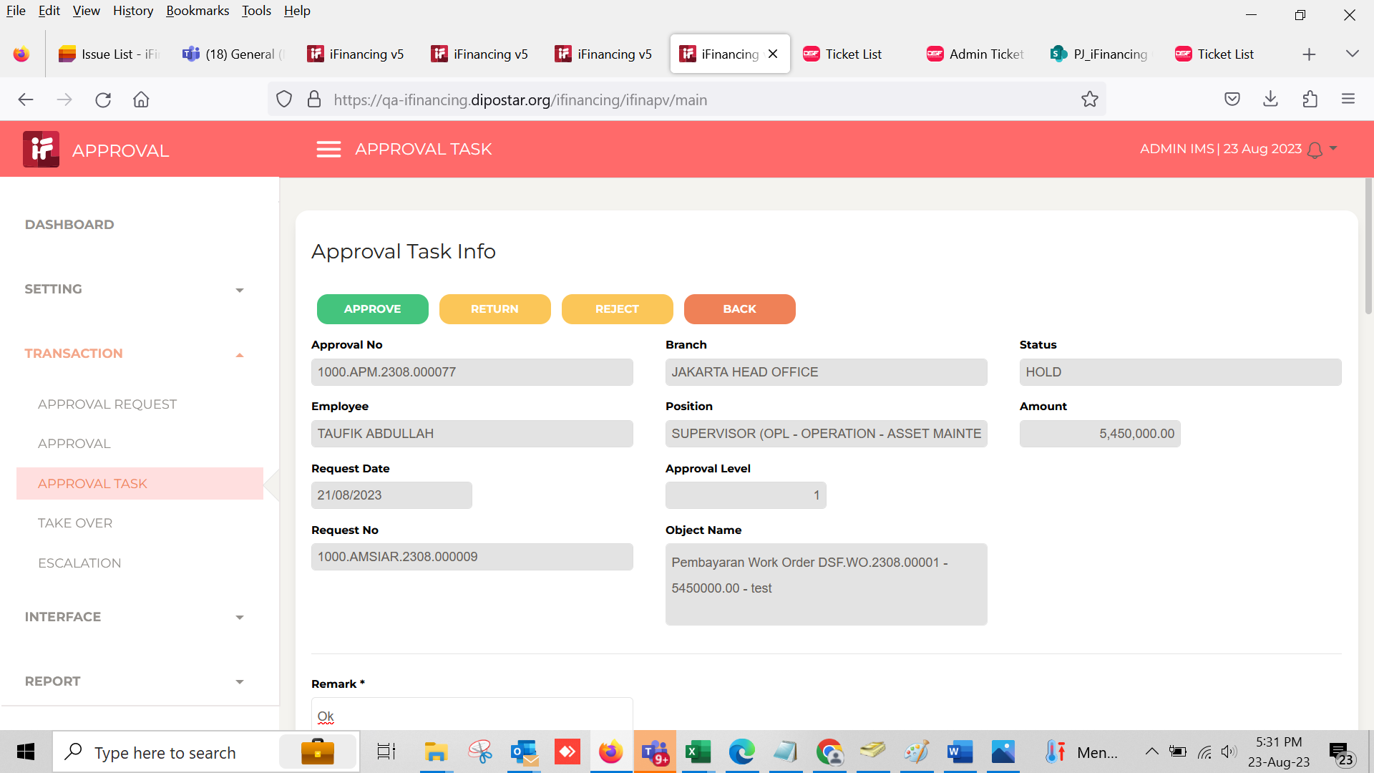
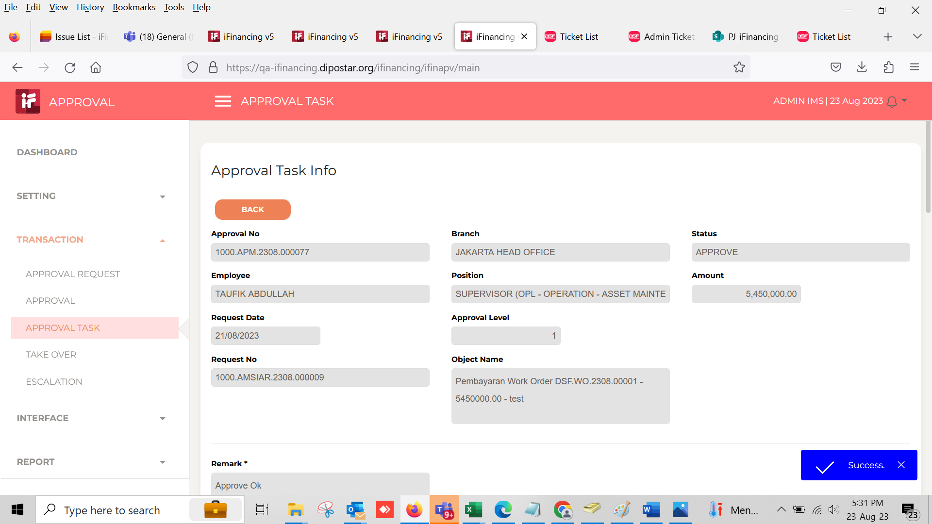

9
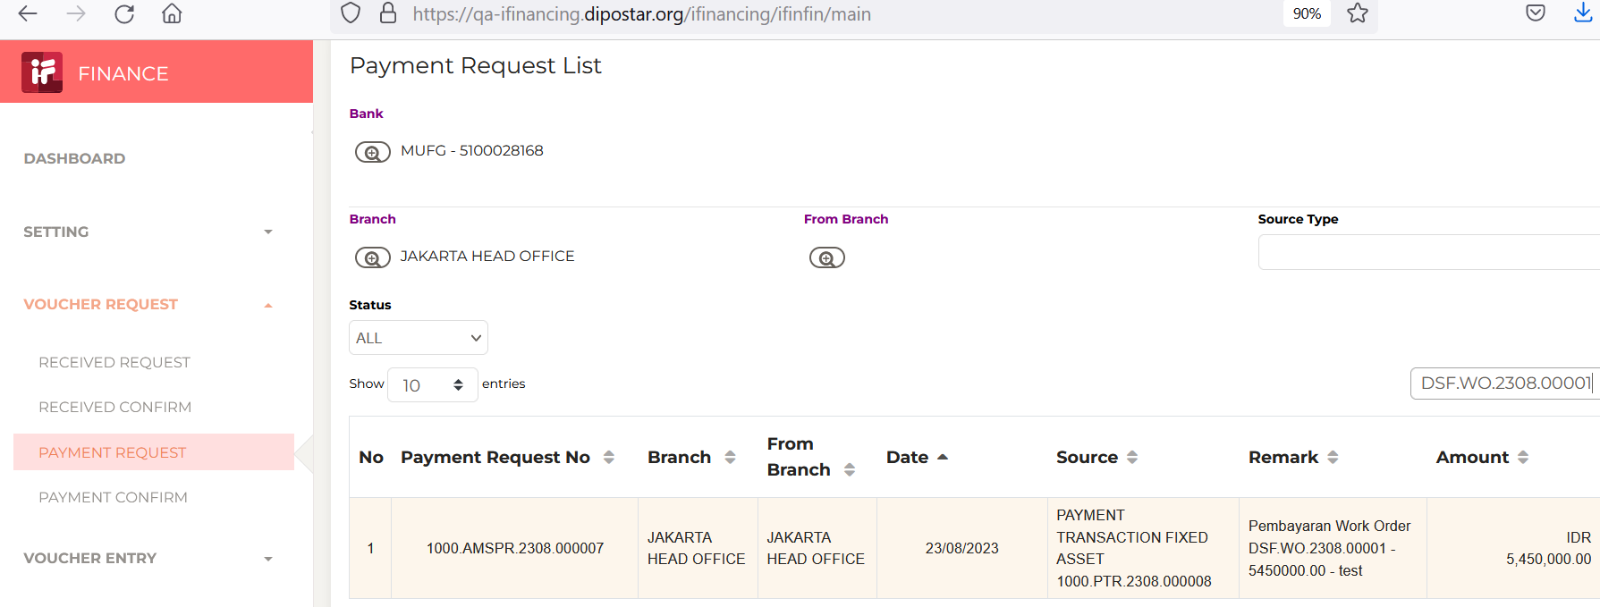

10
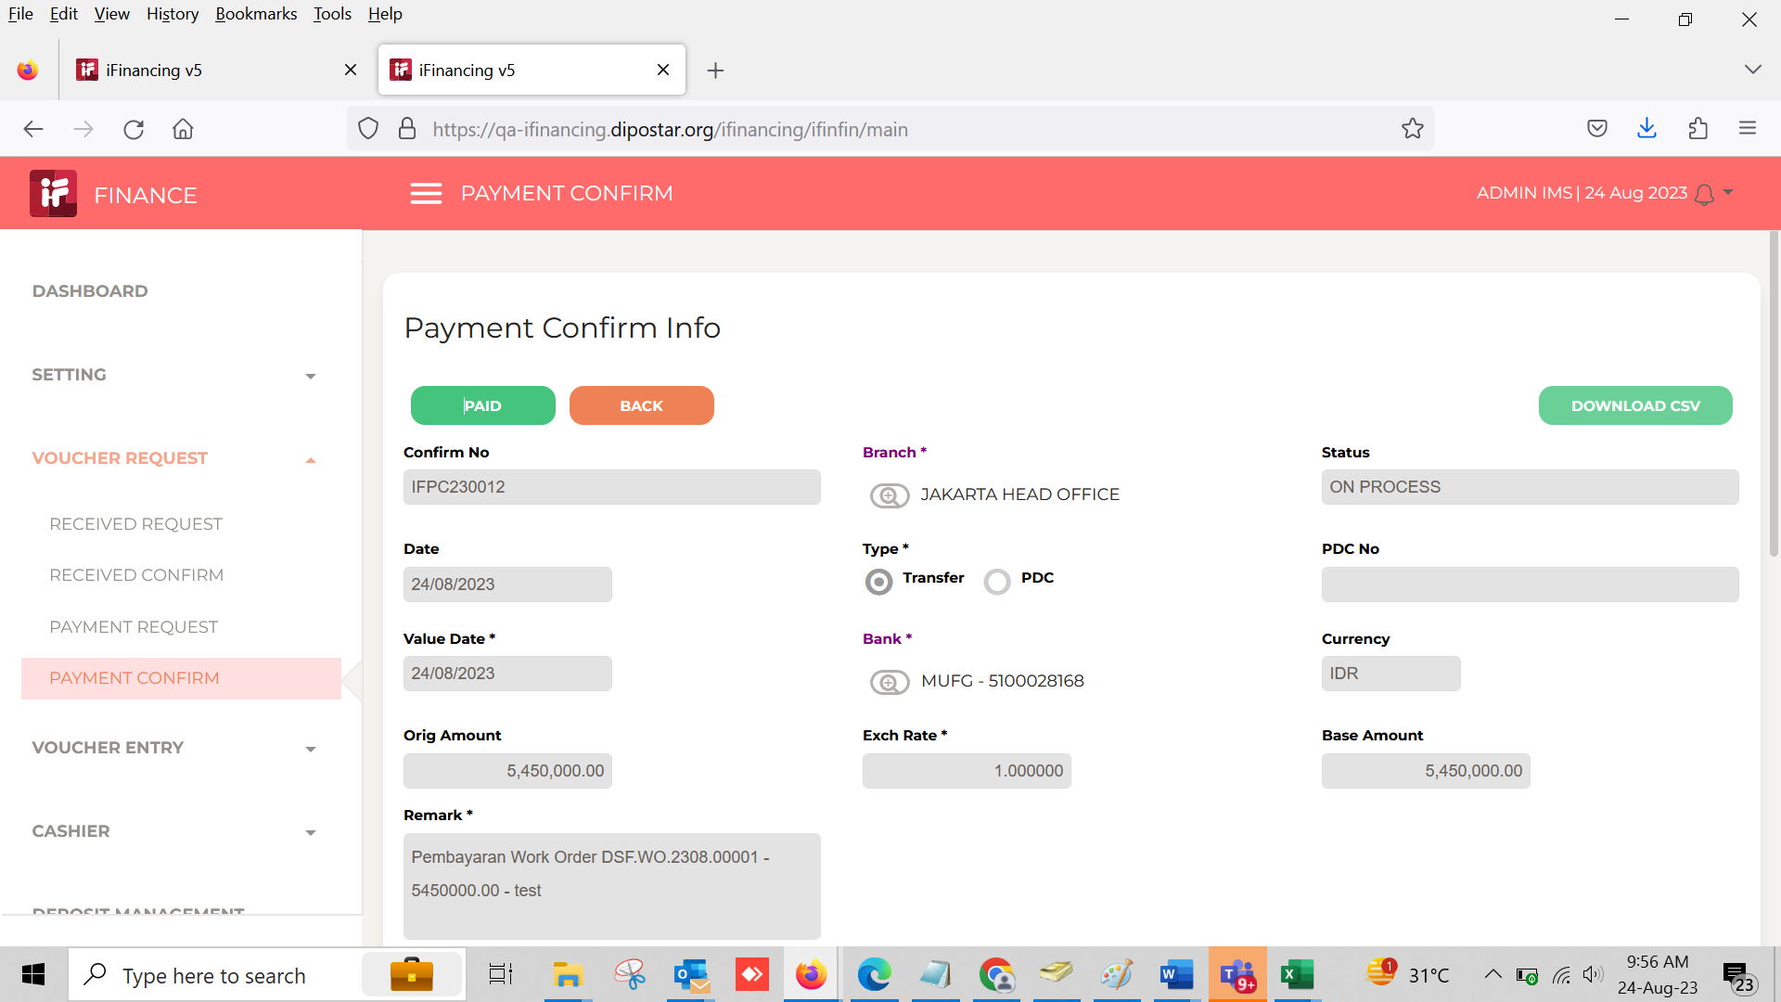

 |  |  | Paid
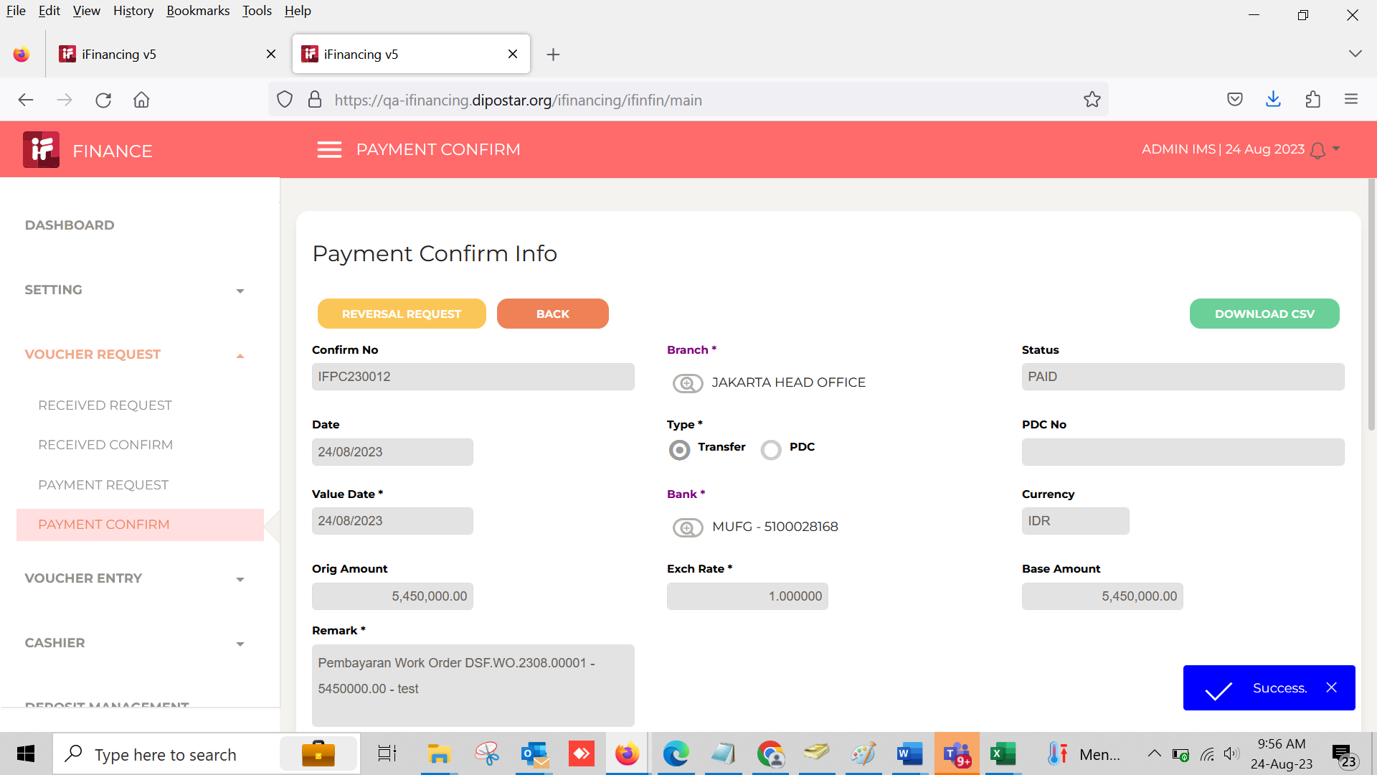

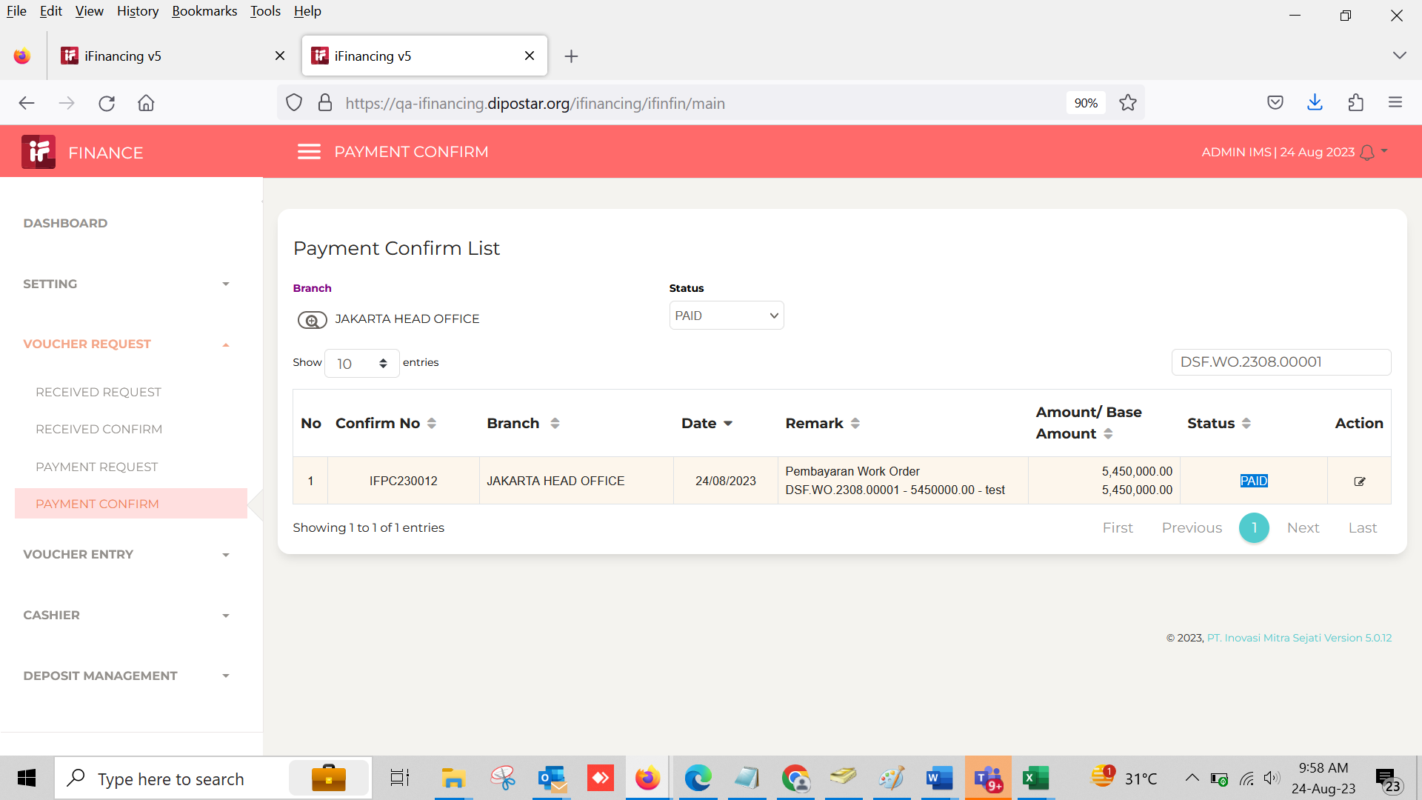

41

43

44

45

46

